Information
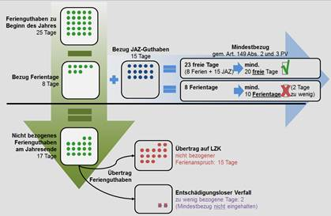
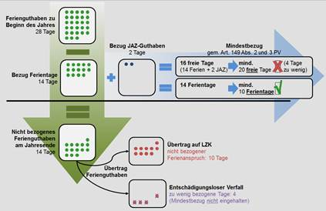
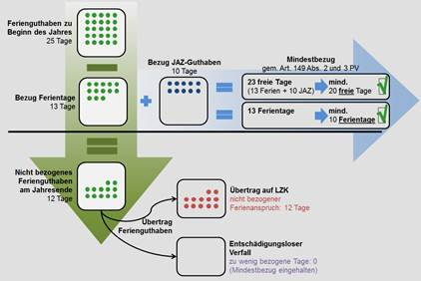


Bitte lesen Sie diese Informationen, bevor Sie die Arbeitszeiterfassung nutzen!

 | Please select your Language:

 | Sprache/Language: |  | Deutsch | (Deutsch oder/or English) |  | Deutsch
 |  |  |  |  |  | English
 |  | Version: | AZE v1_01 02.12.2020 |  |  |  |  | Jahr: | 2021

Dieses Instrument ist ein Hilfsmittel zur Erfassung der Arbeitszeit und der Absenzen. Personen, die von der Arbeitszeiterfassung ausgenommen sind
können das Instrument "Absenzenerfassung" nutzen. Weitere Angaben finden Sie unter |  |  |  |  |  |  | Reglement über die Jahresarbeitszeit

Senden Sie ihre Fragen, Kommentare und Vorschläge an: |  |  |  |  | systeme@pers.unibe.ch |  | Wir freuen uns auf Ihre Rückmeldungen!

Persönliche Daten
• | Persönliche Daten und Angaben zur Anstellung
 | Klicken Sie auf der unteren Bildlaufleiste auf "Persönliche Daten (pers. data)" und ergänzen Sie die grau hinterlegten Zellen Vorname, Name, Jahrgang,
 | Pers. Nr., Eintrittsdatum, Beschäftigungsgrad (BG) und Gehaltsklasse (GK) mit Ihren persönlichen Angaben.
 | Mit der Tabulatortaste können Sie einfach von Feld zu Feld springen. Die Daten werden automatisch in die nachfolgenden "Monatsblätter" übertragen
 | und Ihr Ferienanspruch und Soll-Arbeitszeiten berechnet. Lernende verwenden im Feld Gehaltsklasse "LE" (Ferienanspruch 32 Tage).
 | Ein-/Austritt während des Jahres
 | Nehmen Sie Ihre Arbeit im Laufe des Jahres auf, so füllen Sie die Felder BG und GK ab Eintrittsmonat aus. Sollten Sie während des Jahres austreten,
 | können Sie die verbleibenden Monate bis Jahresende auf 0 setzen. Damit endet die Erfassung im Austrittsmonat.
 | Eintritte / Anstellungsänderung mitten im Monat
 | Bei Anstellungsänderungen mitten im Monat muss der BG umgerechnet werden. Unter "Umrechnung (calculation)" finden Sie eine Berechnungshilfe.
 | Änderung Beschäftigungsgrad / Gehaltsklasse
 | Ändern sich während des Jahres der BG oder die GK, können Sie dies ebenfalls im betreffenden Monat anpassen.
• | Übertrag Vorjahr: Arbeitszeit, Ferien, Langzeitkonto
 | Geben Sie in diesen Feldern Ihren Übertrag der Saldi, gemäss Besprechung mit Ihrem Vorgesetzten, aus dem Vorjahr an.
 | Hinweis: ein negativer Zeitsaldo muss mit Anführungszeichen eingegeben werden. Beispiel -"8:36"
 | Treueprämie
 | Hier können Sie ein allfälliges Ferienguthaben, welches Sie aus Ihrer Treueprämie erhalten haben, eintragen.

Jahresübersicht
• | Arbeitszeit
 | Hier sehen Sie eine Übersicht über die zu leistende Arbeitszeit gemäss Ihrem Beschäftigungsgrad, der tatsächlich geleisteten Arbeitszeit, der
 | bezogenen Ferien, Langzeitkonto und allen Absenzen und der daraus resultierenden gesamten geleisteten Arbeitszeit, sowie dem Saldo bis dato.
• | Ferien
 | Hier sehen Sie eine Übersicht über Ihr Ferienguthaben, Ihre bezogenen Ferien und Ferienkürzungen.
 | Ferienkürzung
 | Hier sehen Sie eine Übersicht Ihrer manuell eingetragenen Ferienkürzungen. Ferienkürzungen sind bei unbezahltem Urlaub oder krankheits- resp.
 | unfallbedingten längeren Abwesenheiten in Stunden und Minuten einzutragen. Die Ferienkürzungen werden in den einzelnen Monatsblättern erfasst.
 | Bitte konsultieren Sie für die Berechnung: |  |  | Kürzung der Ferien (Wissensdatenbank Personalrecht)
• | Langzeitkonto
 | Das Langzeitkonto ist jeweils per 1.1. zu speisen. Kein Langzeitkonto führen Personen mit befristeten Anstellungen und Dozierende.
 | Vgl. dazu: | Reglement über das Langzeitkonto.
• | Kompensation
 | Hier sehen Sie eine Übersicht über die von Ihnen bezogene Jahresarbeitskompensation über das ganze Jahr.
• | Absenzen
 | Hier sehen Sie eine Übersicht Ihrer Absenzen über das ganze Jahr.

Monatsblätter
• | Arbeitszeit
 | Jetzt sind Sie startbereit und können mit dem Ausfüllen Ihrer Kommen/Gehen-Zeiten beginnen. Die Eingabe hat in Stunden und Minuten zu erfolgen.
 | Alle Eingaben werden automatisch in die Jahresübersicht und in die folgenden Monatsblätter übertragen.
 | Bitte verwenden Sie immer das Format hh:mm. Leerschläge, Ausschneiden/Kopieren der Werte führen zu Problemen.
• | Absenzen in Stunden
 | Absenzen in Stunden erfassen Sie in Stunden und Minuten in den entsprechenden Spalten. Falls Sie einen ganzen oder halben Tag abwesend
 | sind, orientieren Sie sich an den Soll-Zeiten des entsprechenden Tages.
• | Absenzen in Tage
 | Absenzen in Tagen werden in den endsprechenden Spalten für Vor- und Nachmittag eingetragen. Anders als bei den Absenzen in Stunden werden
 | hier die Einträge nicht in Stunden und Minuten getätigt, sondern mit entsprechenden Buchstaben. Eine Legende finden Sie in den Monatsblättern.
 | Die Arbeitszeiterfassung errechnet die dadurch bezogenen Absenzen automatisch in Stunden und Minuten um.
• | Arbeitsmuster
 | Das Arbeitsmuster wird neu in den Monatsblättern eingegeben. Es kann individuell für jeden Tag festgelegt werden. Das Arbeitsmuster ist in den
 | Standarteinstellungen nicht im Druckbereich. Weitere Informationen: |  |  |  |  | Erklärung Arbeitsmuster

Zeitkennzahlen
 | Im Tabellenblatt "Zeitkennzahlen (key figures)" finden Sie den Zusammenzug der Zeitkennzahlen.
 | An der Universität Bern besteht einmal jährlich die Pflicht zur Meldung der Zeitsaldi und Abwesenheitssaldi für alle Mitarbeiterinnen und Mitarbeiter.
 | Der Stichtag ist jeweils der 31.12. des Jahres. Die Meldung muss anfangs Januar durch die in Ihrer Organisationseinheit verantwortliche Person erfolgen.

Mindestbezüge Ferien- und freie Tage

